テスト項目
単体テスト項目
システム名
プログラム名
作成者
作成日
更新者
更新日

項目番号 | 大項目 | 小項目 | 確認内容 | 実施日 | 実施結果 | 2回目実施日 | 2回目実施結果 | 備考
1 | レイアウト | 画面レイアウト確認 | 画面の項目名が設計書と一致しているか確認 | 2021-09-16 | OK
2 | 表示確認 | 表示データ確認 | RESERVATION_TBLの情報が表示されていることを確認 | 2021-09-16 | OK
3 | 検索確認 | UserID検索 | UserIdを入力して検索ボタンを押下した際に対象IDの予約者でデータが絞り込みされることを確認 | 2021-09-16 | OK
4 | ボタン押下 | 編集ボタン押下 | 編集ボタン押下時、会議室予約(編集)画面に遷移することを確認 | 2021-09-16 | OK
5 | ボタン押下 | 削除ボタン押下 | 削除ボタン押下時、データが画面から削除されることを確認 削除ボタン押下時、データがRESERVATION_TBLから物理削除されることを確認 | 2021-09-16 | OK
6 | レイアウト | 編集画面 | 画面の項目名が設計書と一致しているか確認 | 2021-09-16 | OK
7 |  | リスト表示確認 | 初期表示の名称が、選択したデータを引き継いでいることを確認 | 2021-09-16 | NG | 2021-09-16 | OK
8 | 表示確認 | 表示データ確認 | 設備に表示されているデータがSETSUBI_TBLと一致していることを確認 | 2021-09-16 | OK
9 | 入力チェック | 日時（始）入力制御確認 | 日時（始）が直接入力できないことを確認 | 2021-09-16 | OK
10 | 入力チェック | 日時（終）入力制御確認 | 日時（終）が直接入力できないことを確認 | 2021-09-16 | OK
11 | ボタン押下 | クリアボタン押下 | クリアボタン押下時、入力データが削除されることを確認 | 2021-09-16 | OK
12 | エラーチェック | 未入力エラー | 保存ボタン押下時、日時（始）が未入力だとエラーメッセージが出ることを確認 | 2021-09-16 | NG | 2021-09-16 | OK
13 | エラーチェック | 未入力エラー | 保存ボタン押下時、日時（終）が未入力だとエラーメッセージが出ることを確認 | 2021-09-16 | OK
14 | 正常処理 |  | 正常登録時、予約状況確認画面に遷移し、表示データが更新されていることを確認 RESERVATION_TBLのデータが更新されたことを確認 | 2021-09-16 | OK
15
16
17
18
19
20
21
22
23
24
25
26
27
28
29
30
31
32
33
34
35
36
37
38
39
40
41
42
43
44
45
46
47
48
49
50
51
52
53
54
55
56
57
58
59
60
61
62
63
64
65
66
67
68
69
70
71
72
73
74
75
76
77
78
79
80
81
82
83
84
85
86
87
88
89
90
91
92
93
94
95
96
97
98
99
100

エビデンス
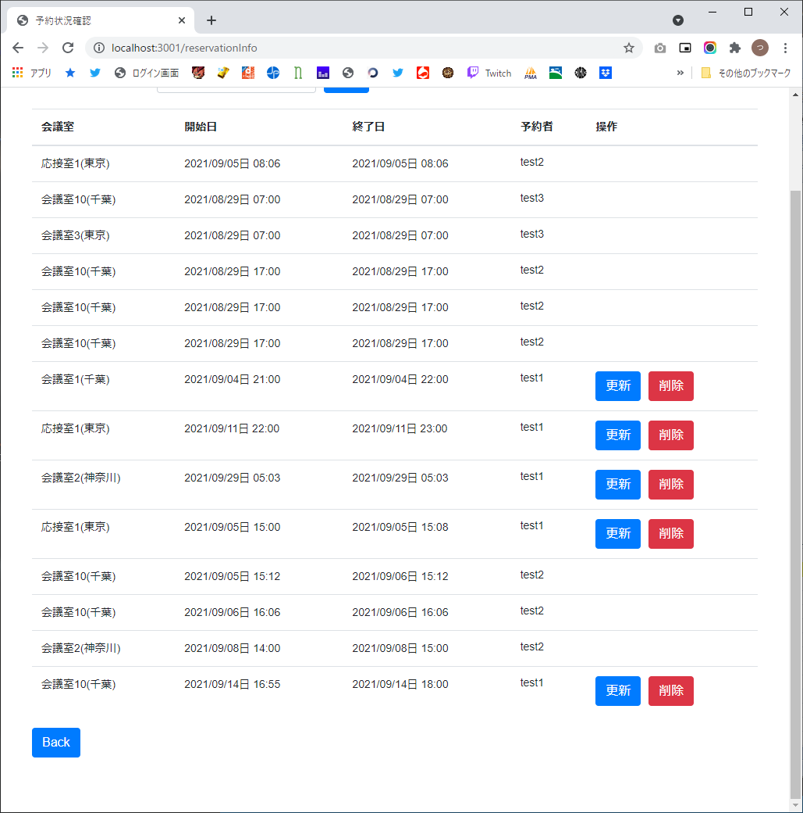
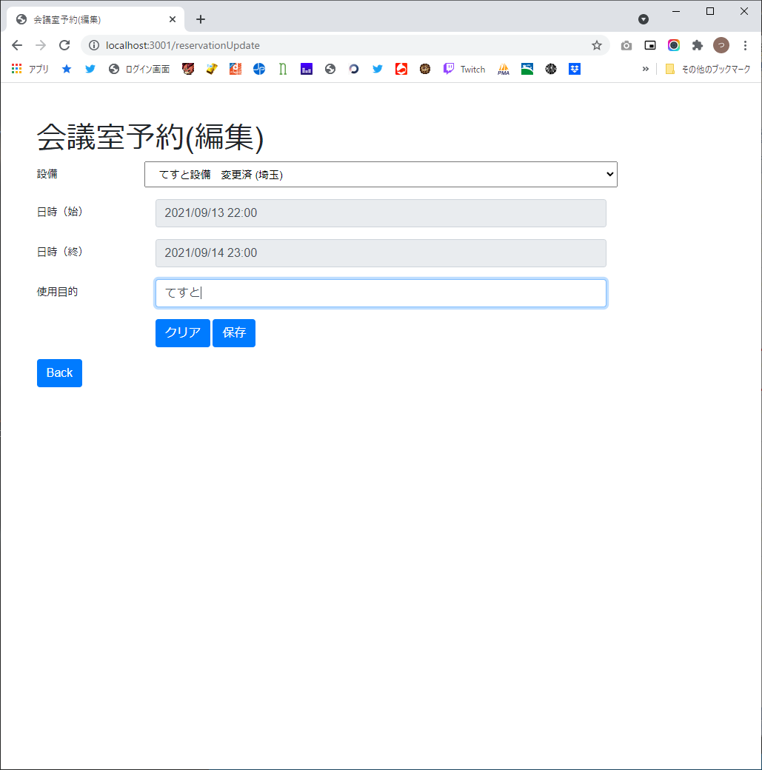
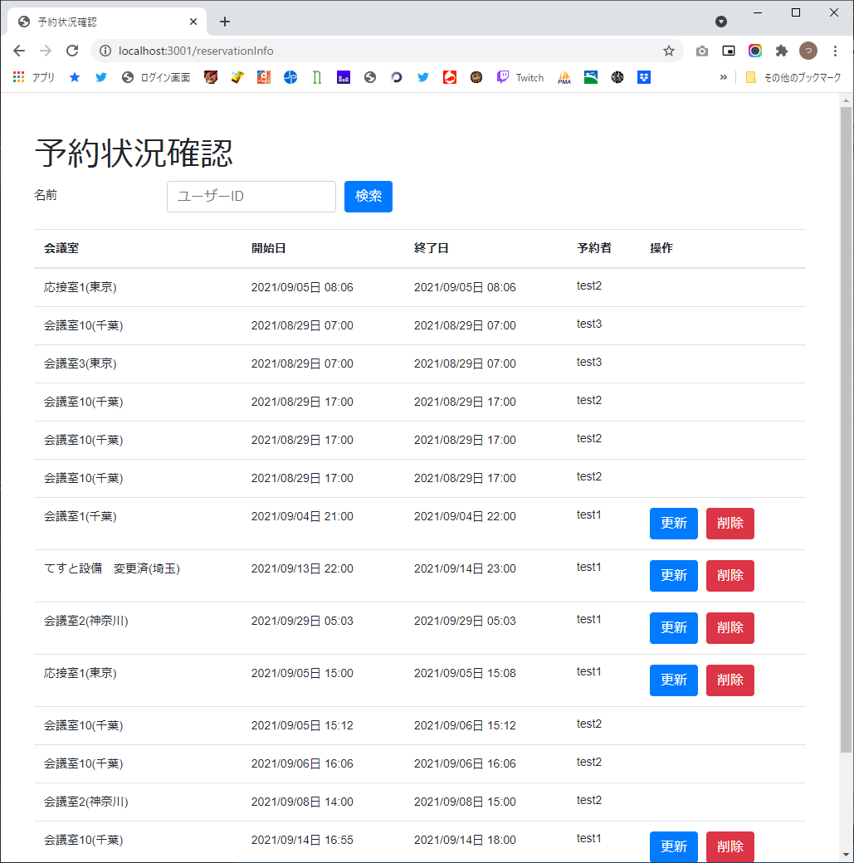
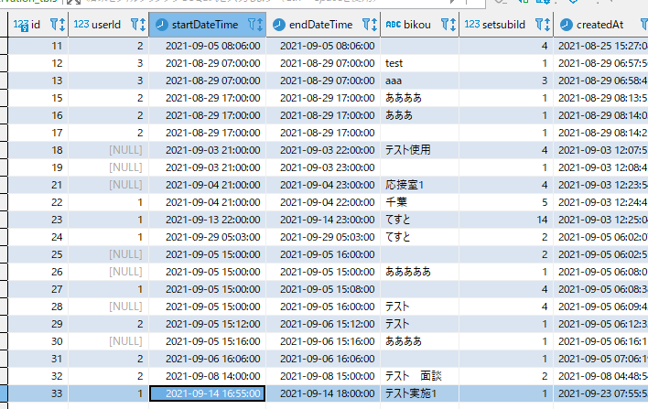
1

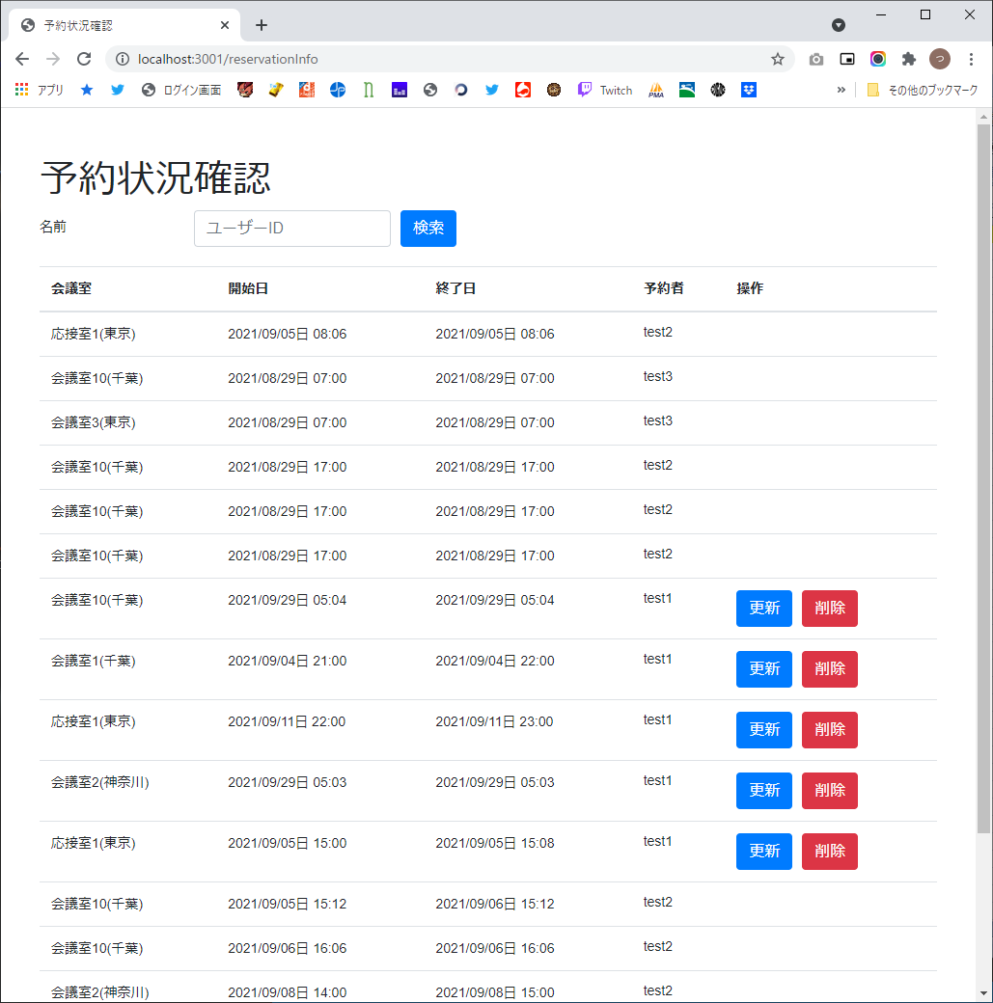

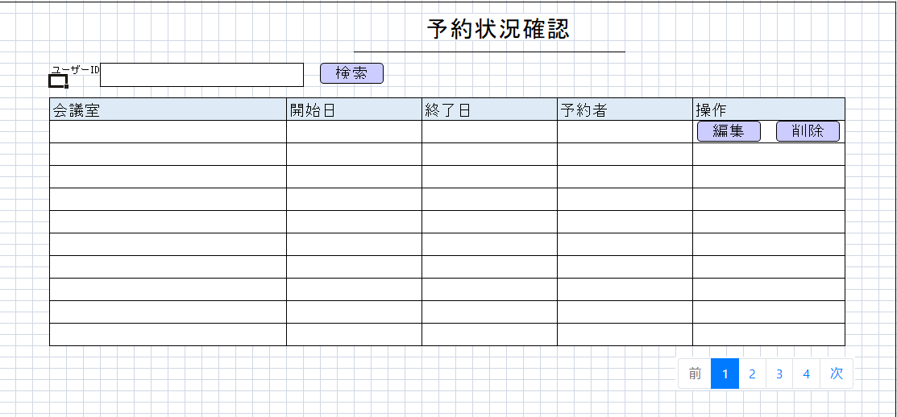

2

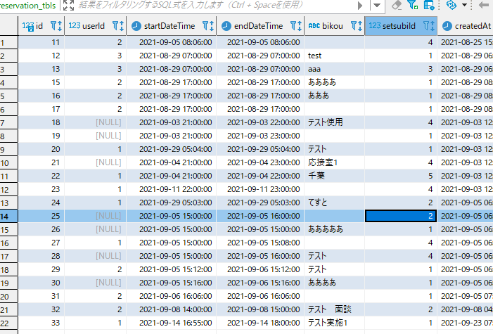

3



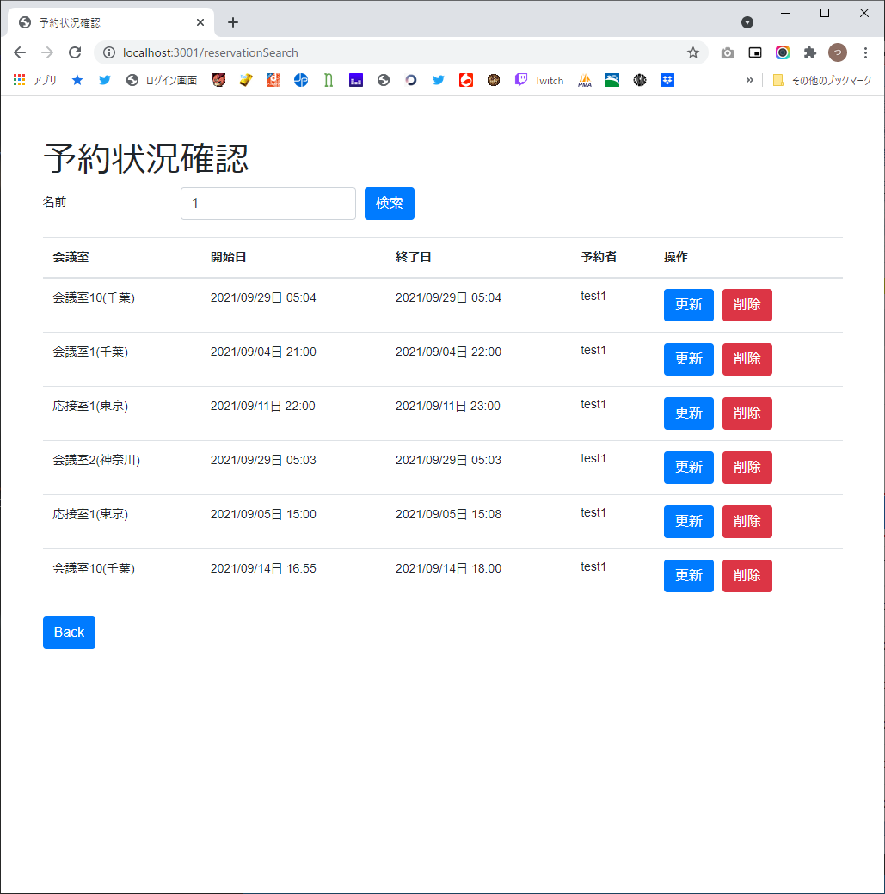

4



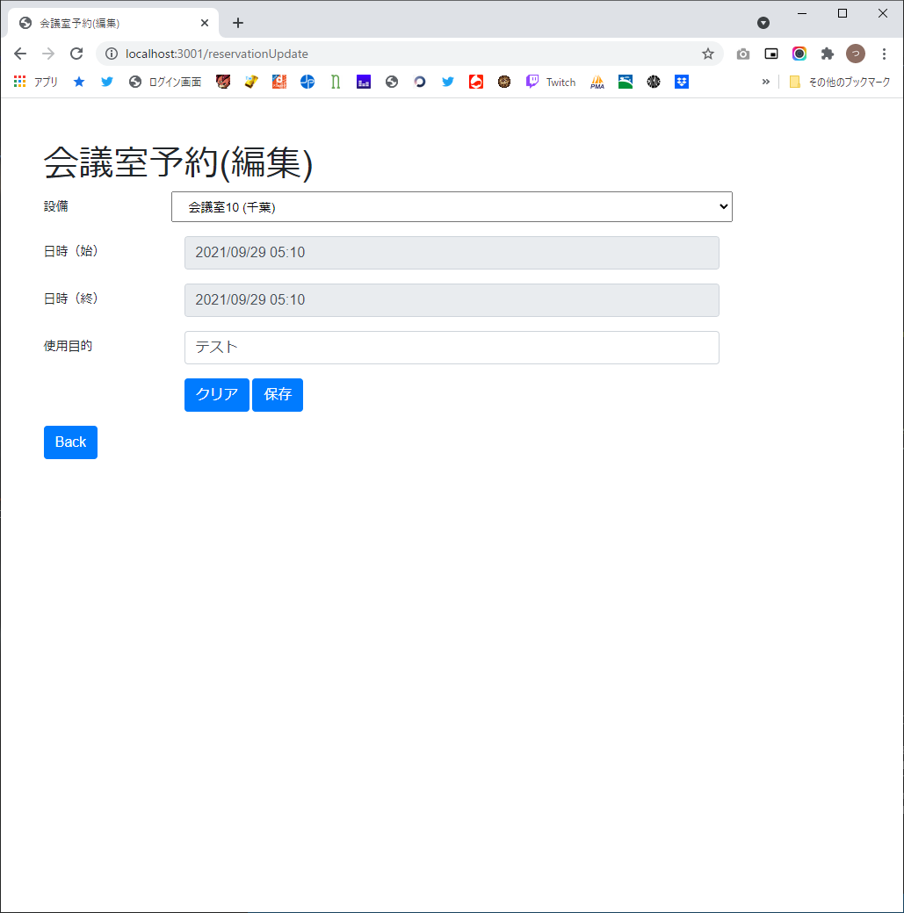

5



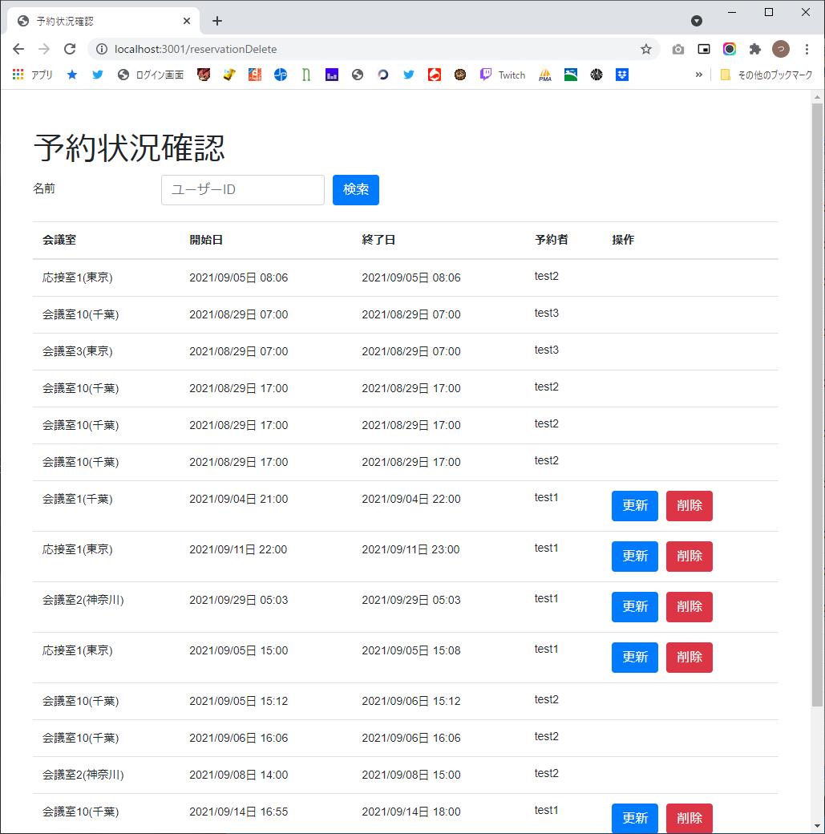

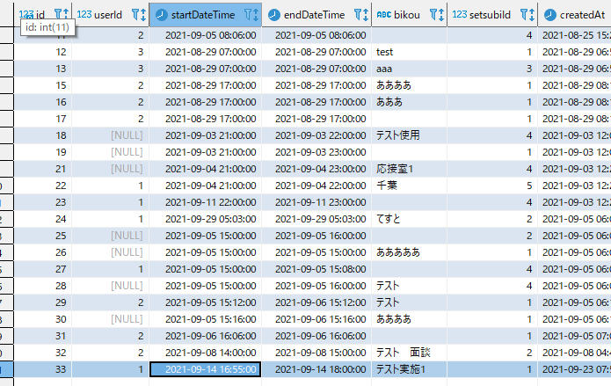

6

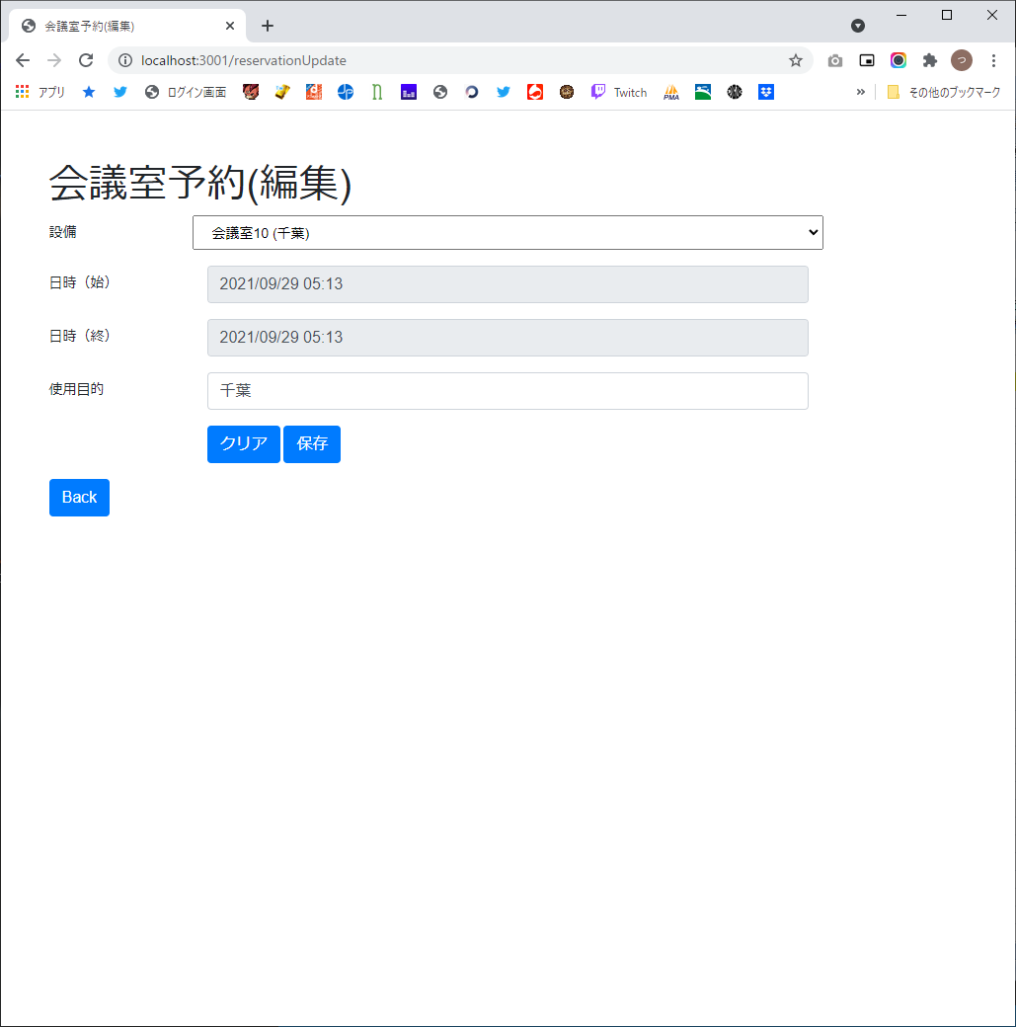

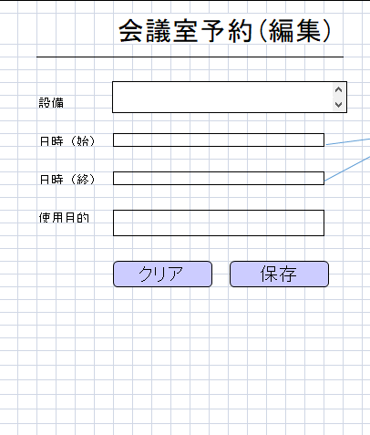

7

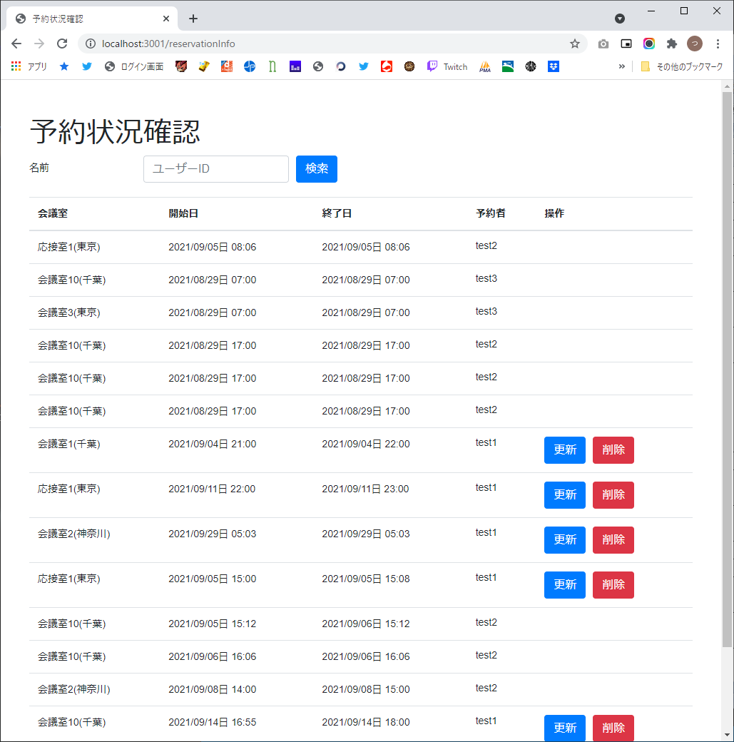





8

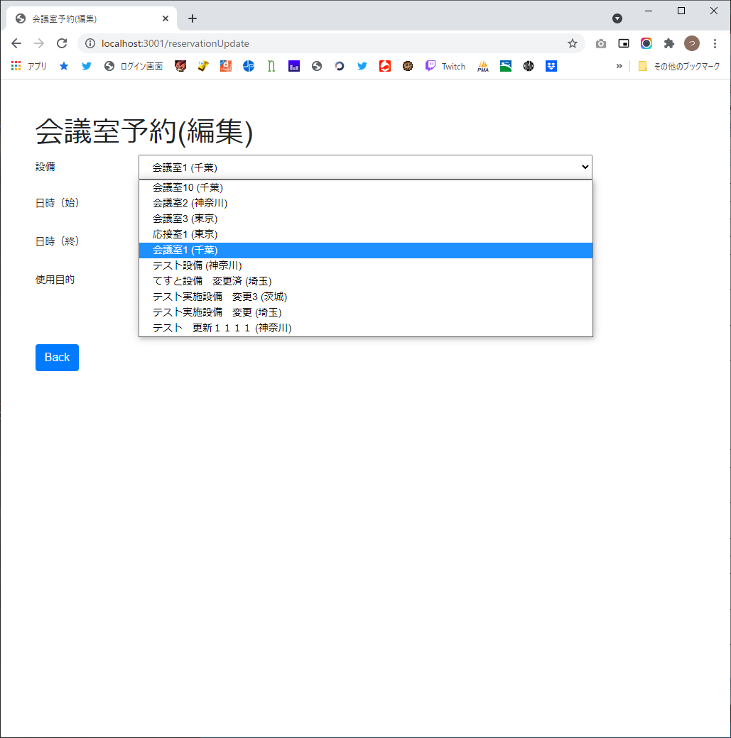

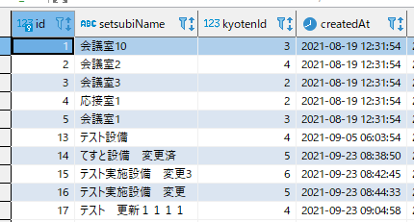

9

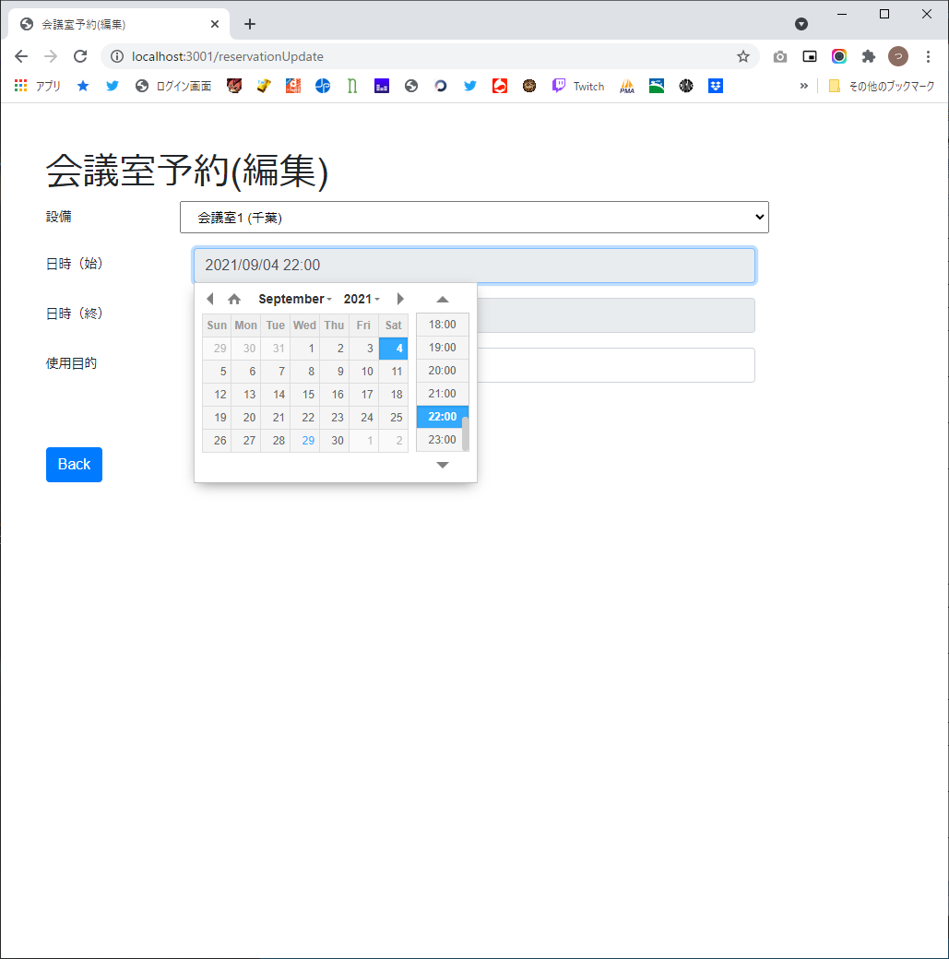

10

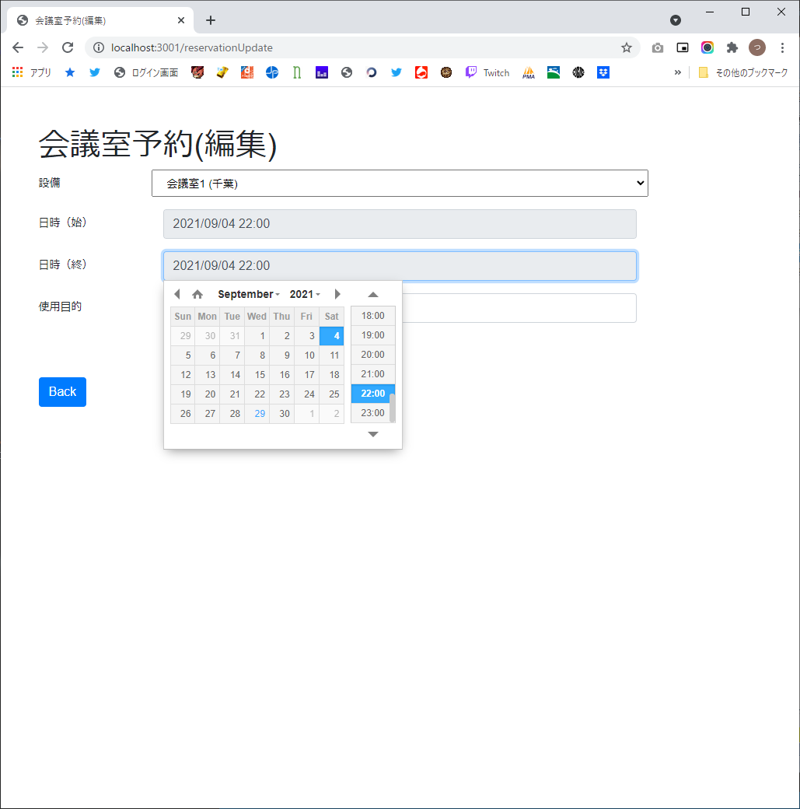

11



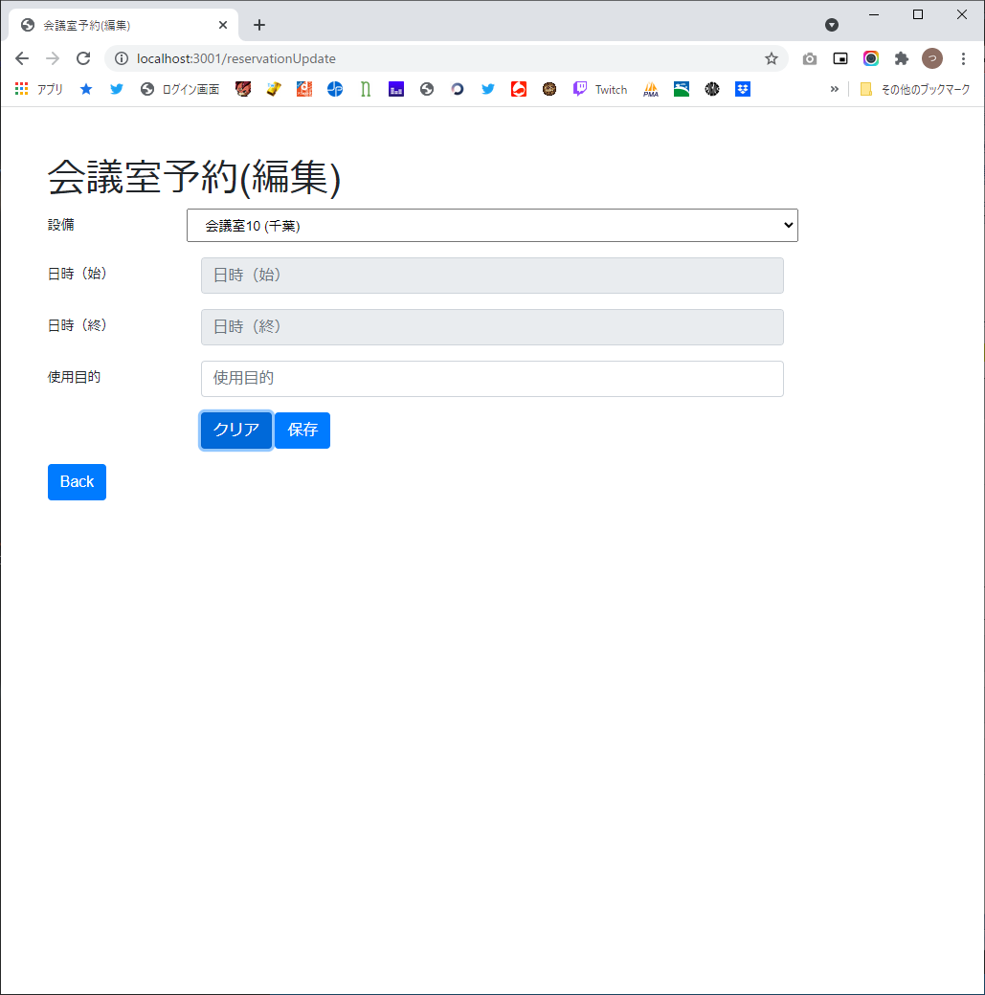

12


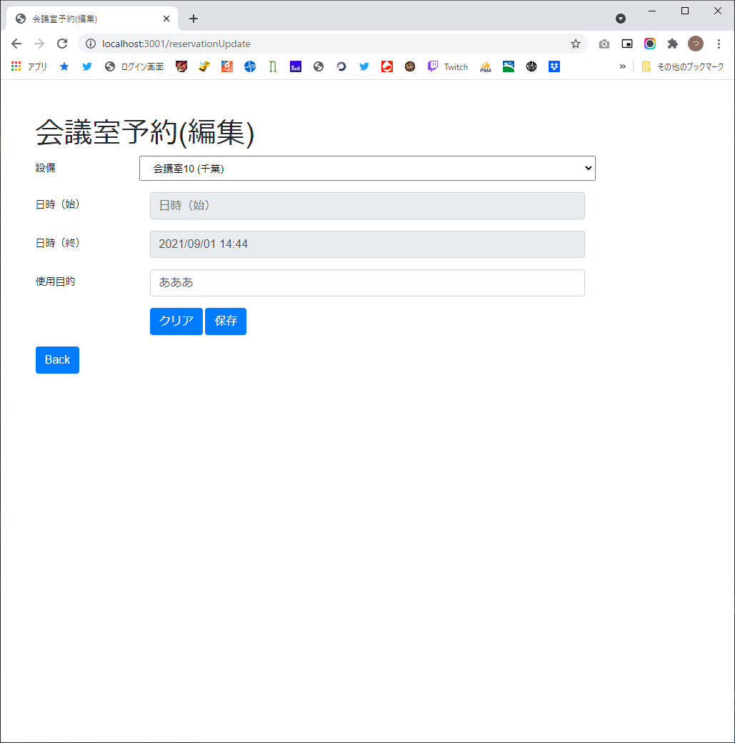

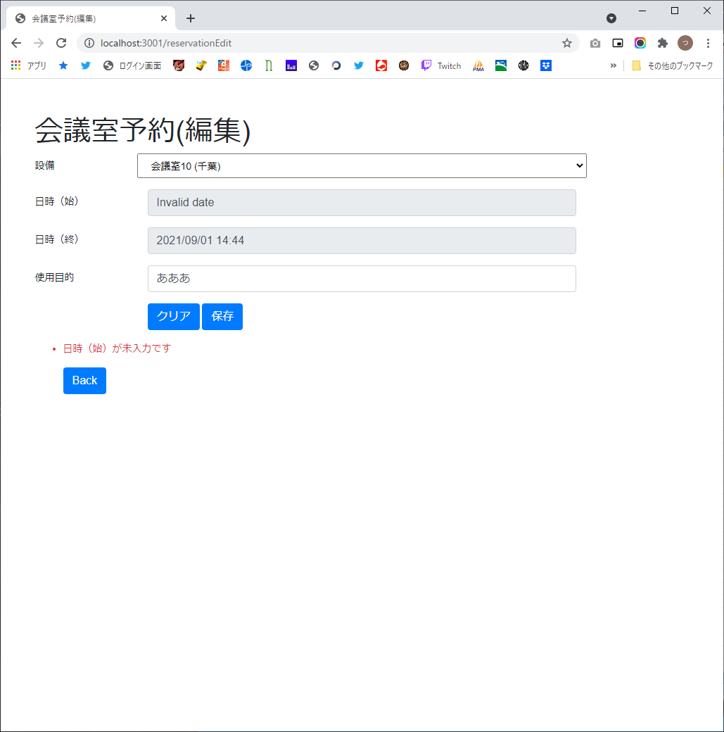

13





14

